2、基础营销验收单
上海绿城 潮鸣外滩 项目营销验收单
合作事项 | 晚宴冠名战略合作伙伴 （绿城中国 | 绿城·潮鸣外滩） | 合作金额 | 人民币 100,000 元整 （含税 · 四模块整体打包）
合作公司 | 主办：上海市杨浦区科技企业联合会 赞助：上海绿城泓盛建设发展有限公司 项目品牌：绿城中国 · 绿城·潮鸣外滩 | 执行时间 | 2026年5月22日 13:00 – 20:30 上海·北外滩·一滴水
事项描述 | 【活动】第四届 / 2026人工智能商业化落地与硬核投资破局峰会。 【身份】晚宴冠名战略合作伙伴（物料亦作「绿城·外滩潮鸣」「潮鳴」「SYMPHONY 潮鸣外滩」）。 【晚宴】【绿城·潮鸣】星耀北外滩——AI领袖定制晚宴。 【四模块】①晚宴冠名和专属权益 ¥55,000；②主会场权益 ¥30,000；③专场项目参观邀约 ¥5,000；④宣发配合 ¥10,000。含税合计 ¥100,000，整体打包验收。 【现场已核验】主背景板「晚宴冠名战略合作伙伴·绿城中国」、茶歇「绿城中国」桌牌、晚宴大屏「外滩新百年 世界正潮鸣」、接待台「绿城中国 / SYMPHONY 潮鸣」。 【专场参观已核验】图17–19、图27–29：案场展厅沙盘、SYMPHONY 示范区户外讲解、连廊「SYMPHONY SHANGHAI / 中央公园江景大宅」。 【证书】事项载明颁发“2026年度智慧人居新质资产领军企业 暨卓越战略合作伙伴”；本表已附颁授画面（图 6–7）。本表 29 张；完整相册与录像见附件。营销预勾「良好 / 效果良好，符合要求」。本表不与 2026年3月开盘花束验收混用。
验收照片
 | 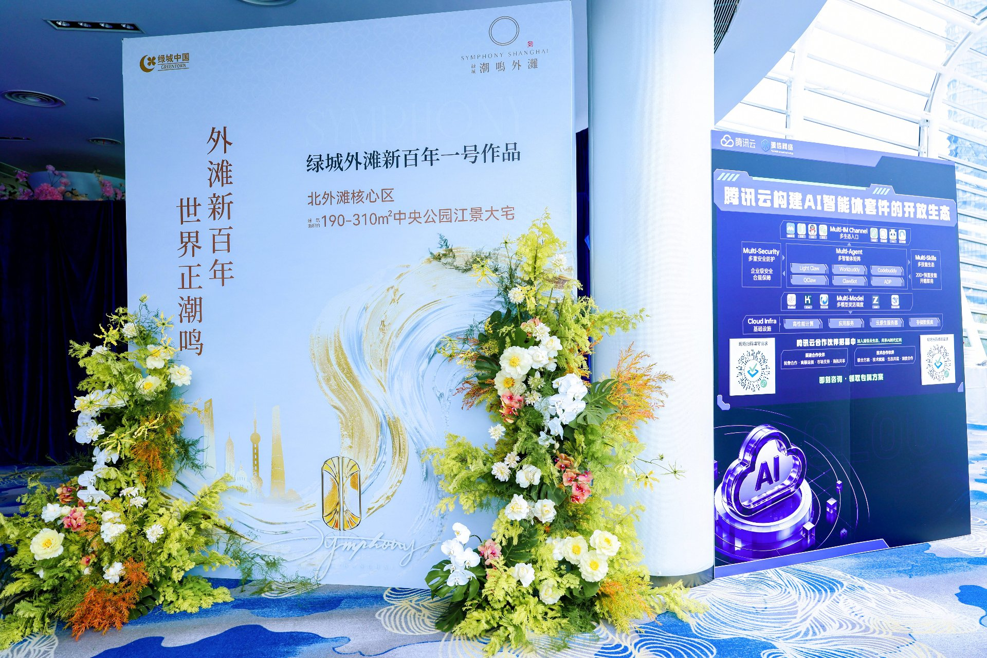
 | 图 1｜主背景板「晚宴冠名战略合作伙伴 · 绿城中国 · SYMPHONY 潮鸣外滩 · 外滩新百年 世界正潮鸣」花艺墙；右侧同框腾讯云 AI 智能体展位。——兑现 ①晚宴冠名 + ②主会场权益。
 | 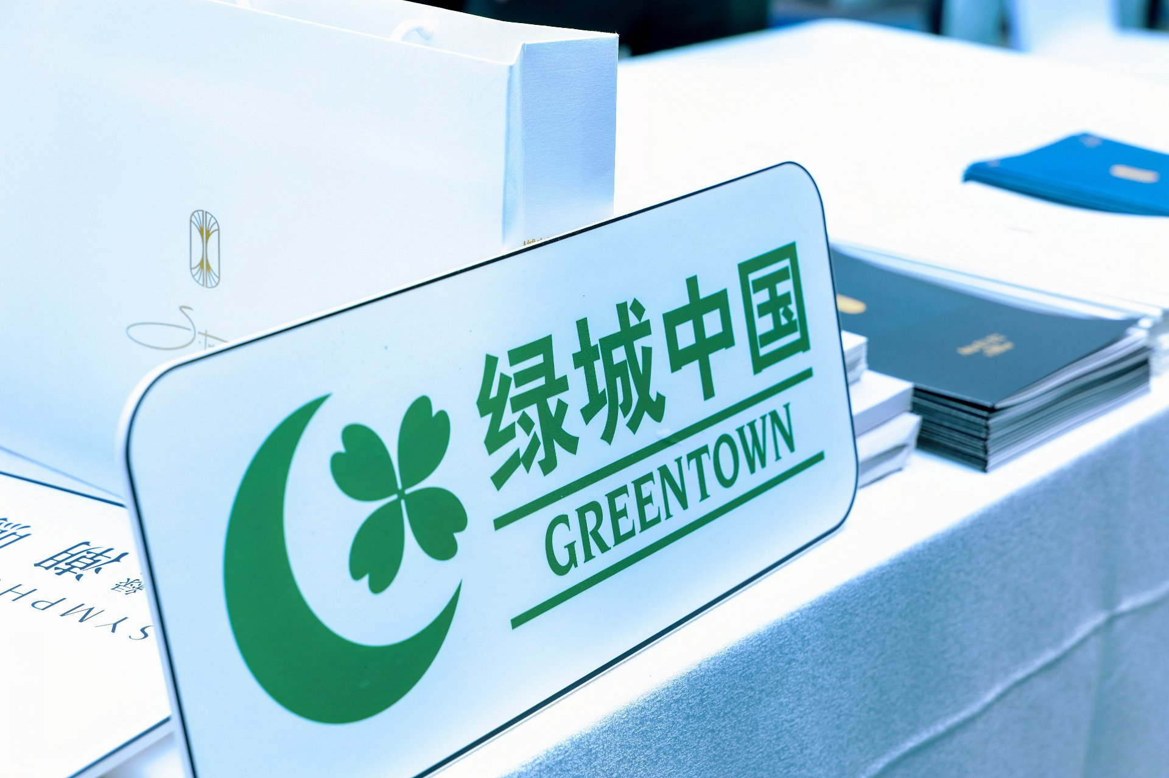
 | 图 2｜茶歇区「绿城中国 GREENTOWN」专属桌牌与定制茶礼伴手礼。——兑现 ①晚宴冠名专属权益（品牌露出 + 伴手礼）。
 | 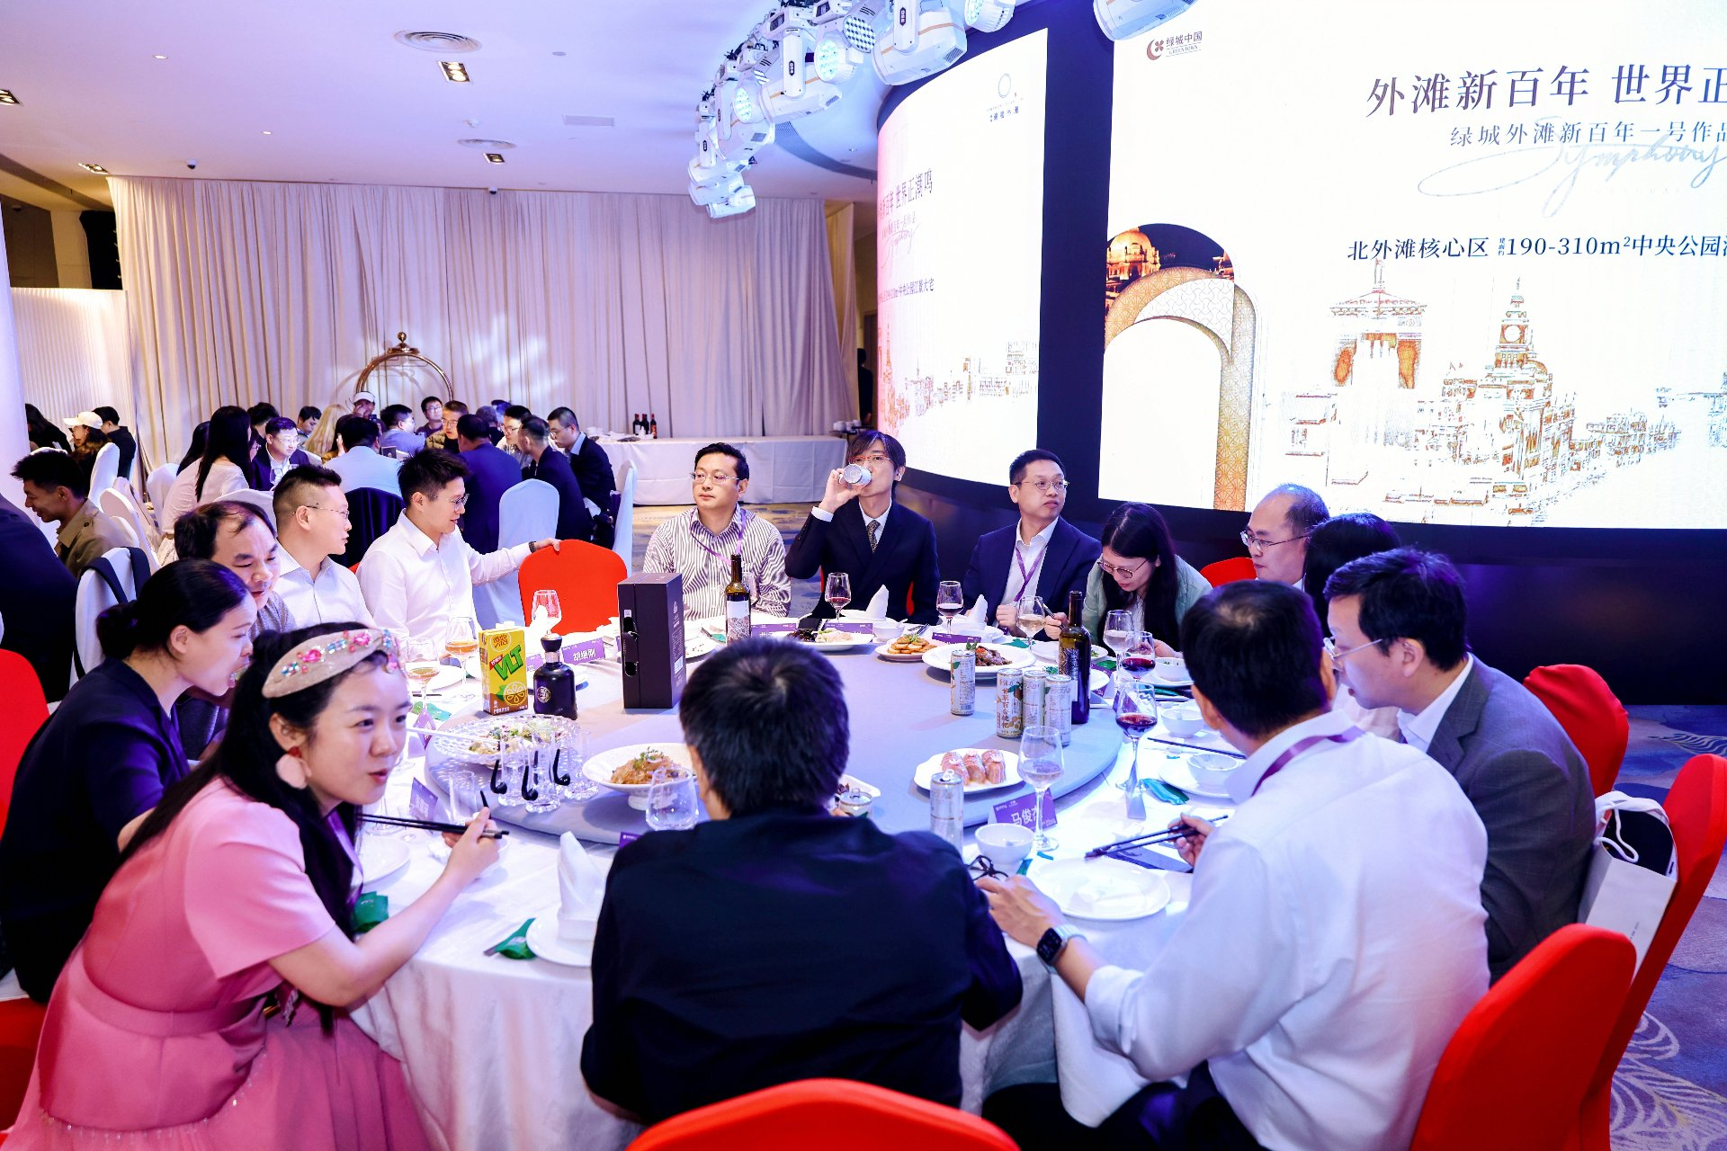
 | 图 3｜主会场大屏「外滩新百年 世界正潮鸣 — 绿城外滩新百年一号作品」（约 190–310 ㎡ 中央公园江景大宅），晚宴嘉宾围席。——兑现 ②主会场权益。
 | 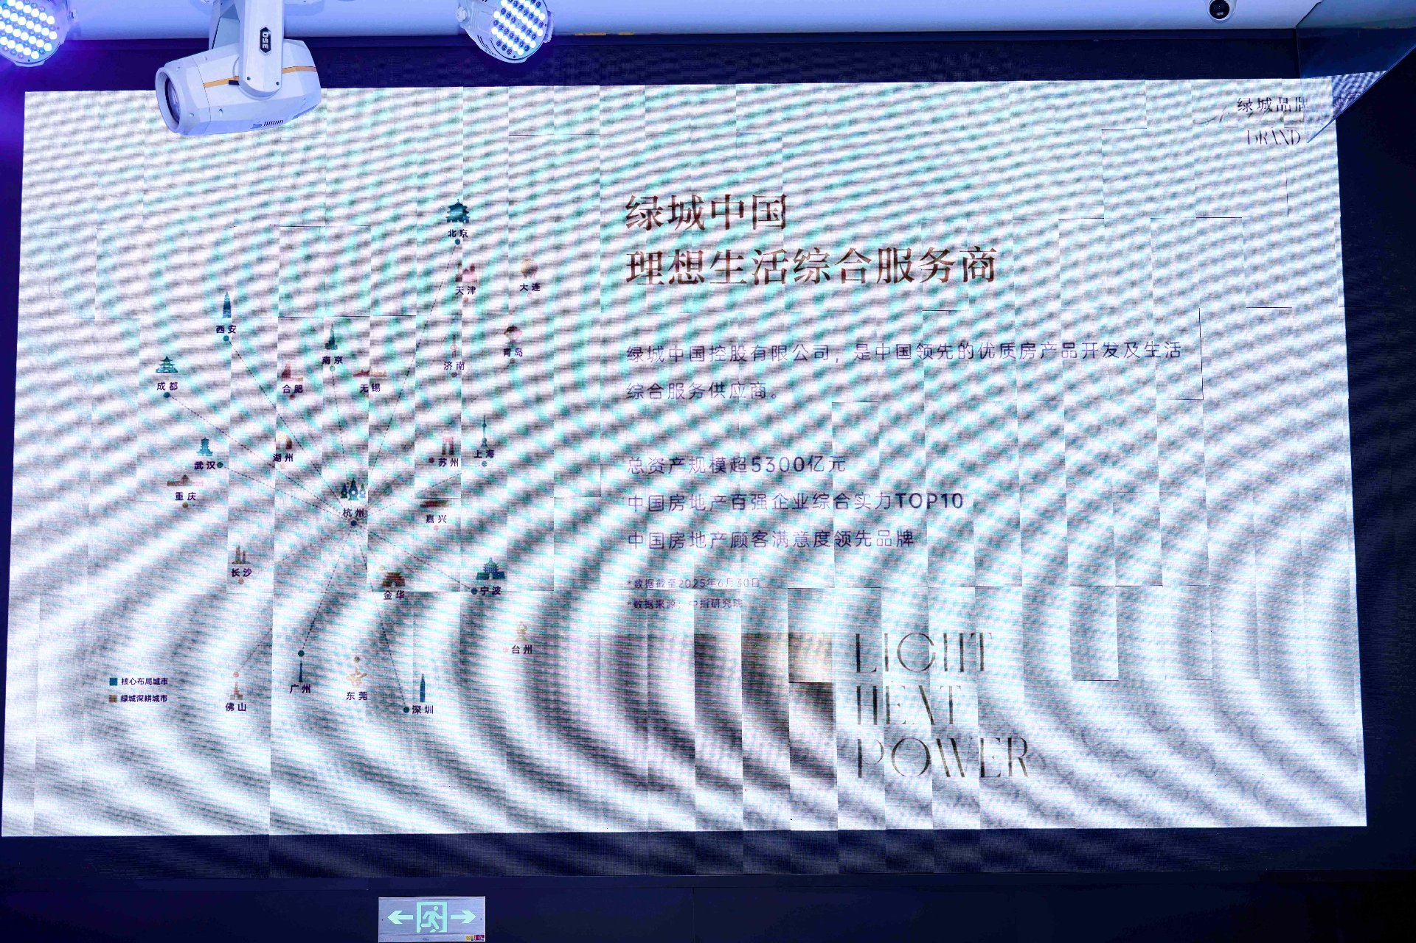
 | 图 5｜上海北外滩「一滴水」主宴会厅全景：左侧花艺舞台 + 右侧大屏「外滩新百年 世界正潮鸣」，晚宴规模与排场。——兑现 ①晚宴冠名专属权益。
 | 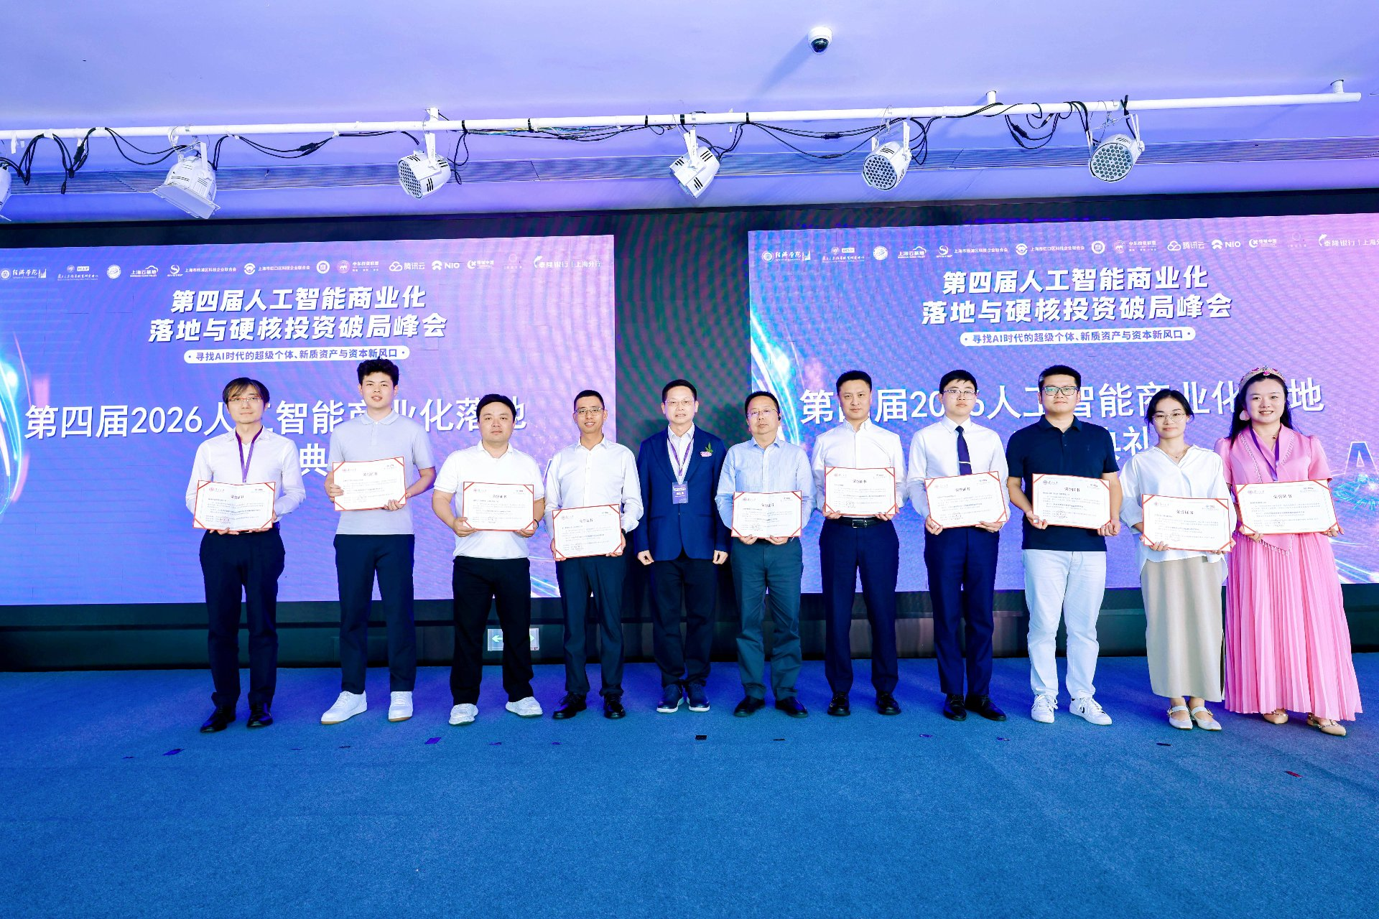
 | 图 6｜主会场颁奖典礼：10 位获奖者持证书合影，背景大屏「第四届 / 2026 人工智能商业化落地与硬核投资破局峰会」。——兑现 ②主会场权益。
 | 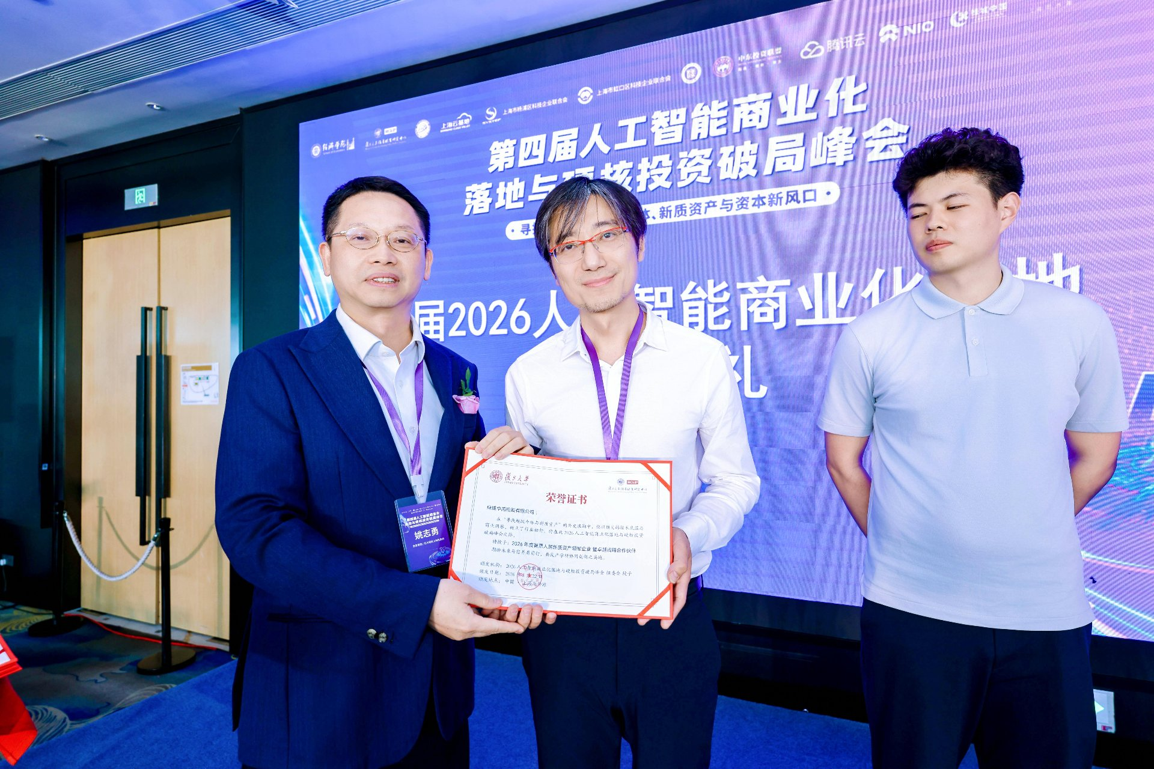
 | 图 7｜获奖「荣誉证书」特写（复旦大学智能产业研究院 / 上海交通大学等联合颁发），证书内容清晰可辨。——兑现 ②主会场 + ④宣发配合。
 | 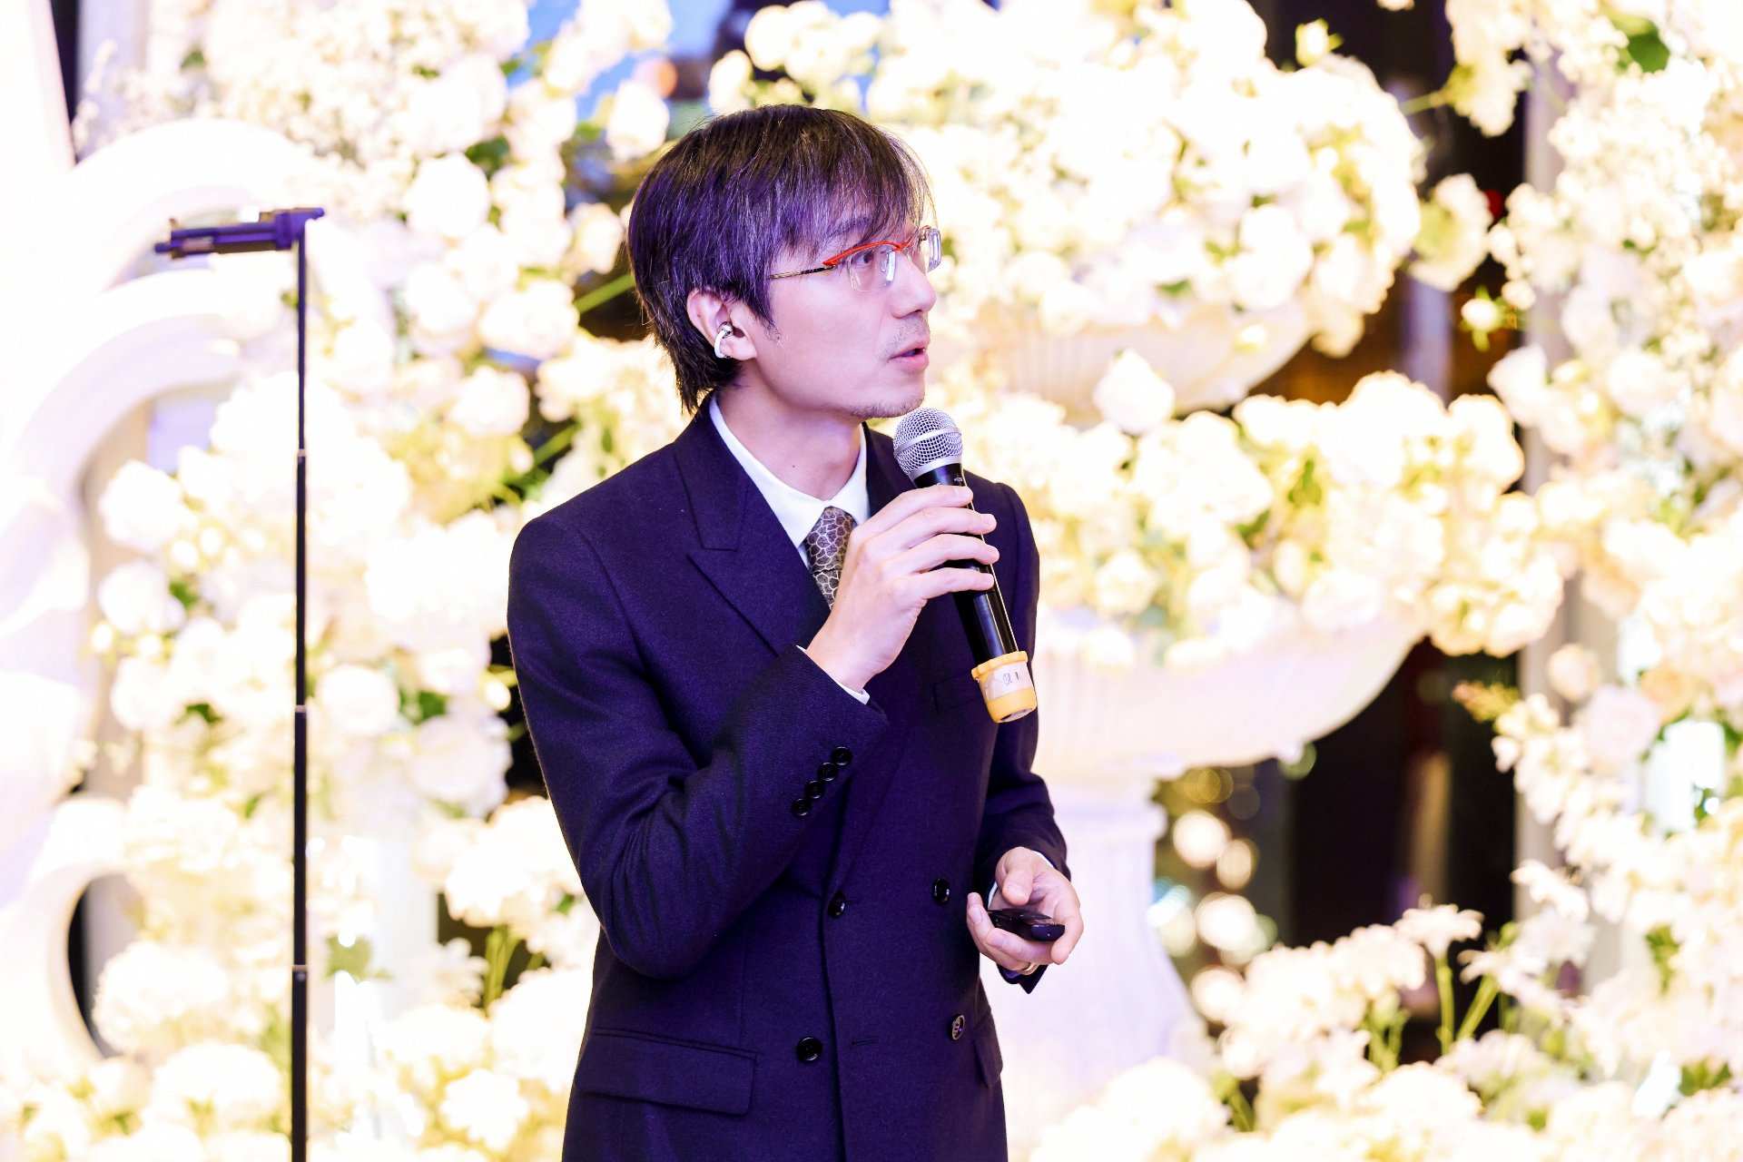
 | 图 8｜嘉宾手持话筒于花艺背景前发表主题演讲，台下宾客满座。——兑现 ②主会场权益（议程演讲）。
 | 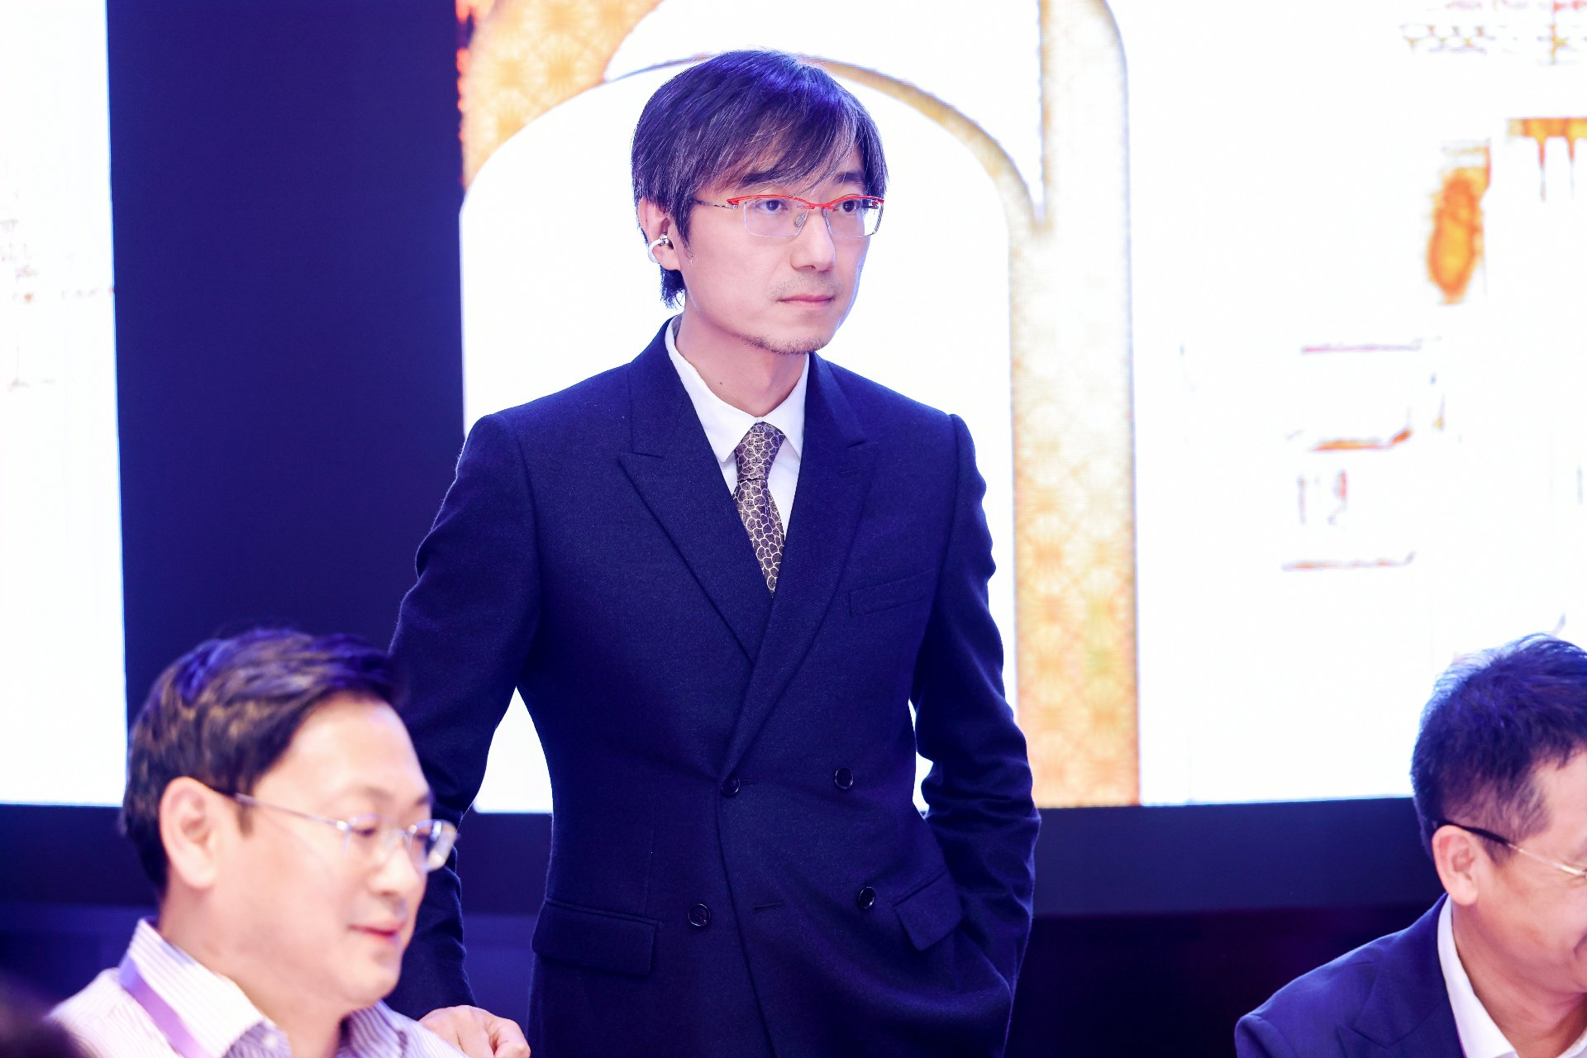
 | 图 9｜嘉宾于主屏幕前发言分享，现场座无虚席。——兑现 ②主会场权益（议程演讲）。
 | 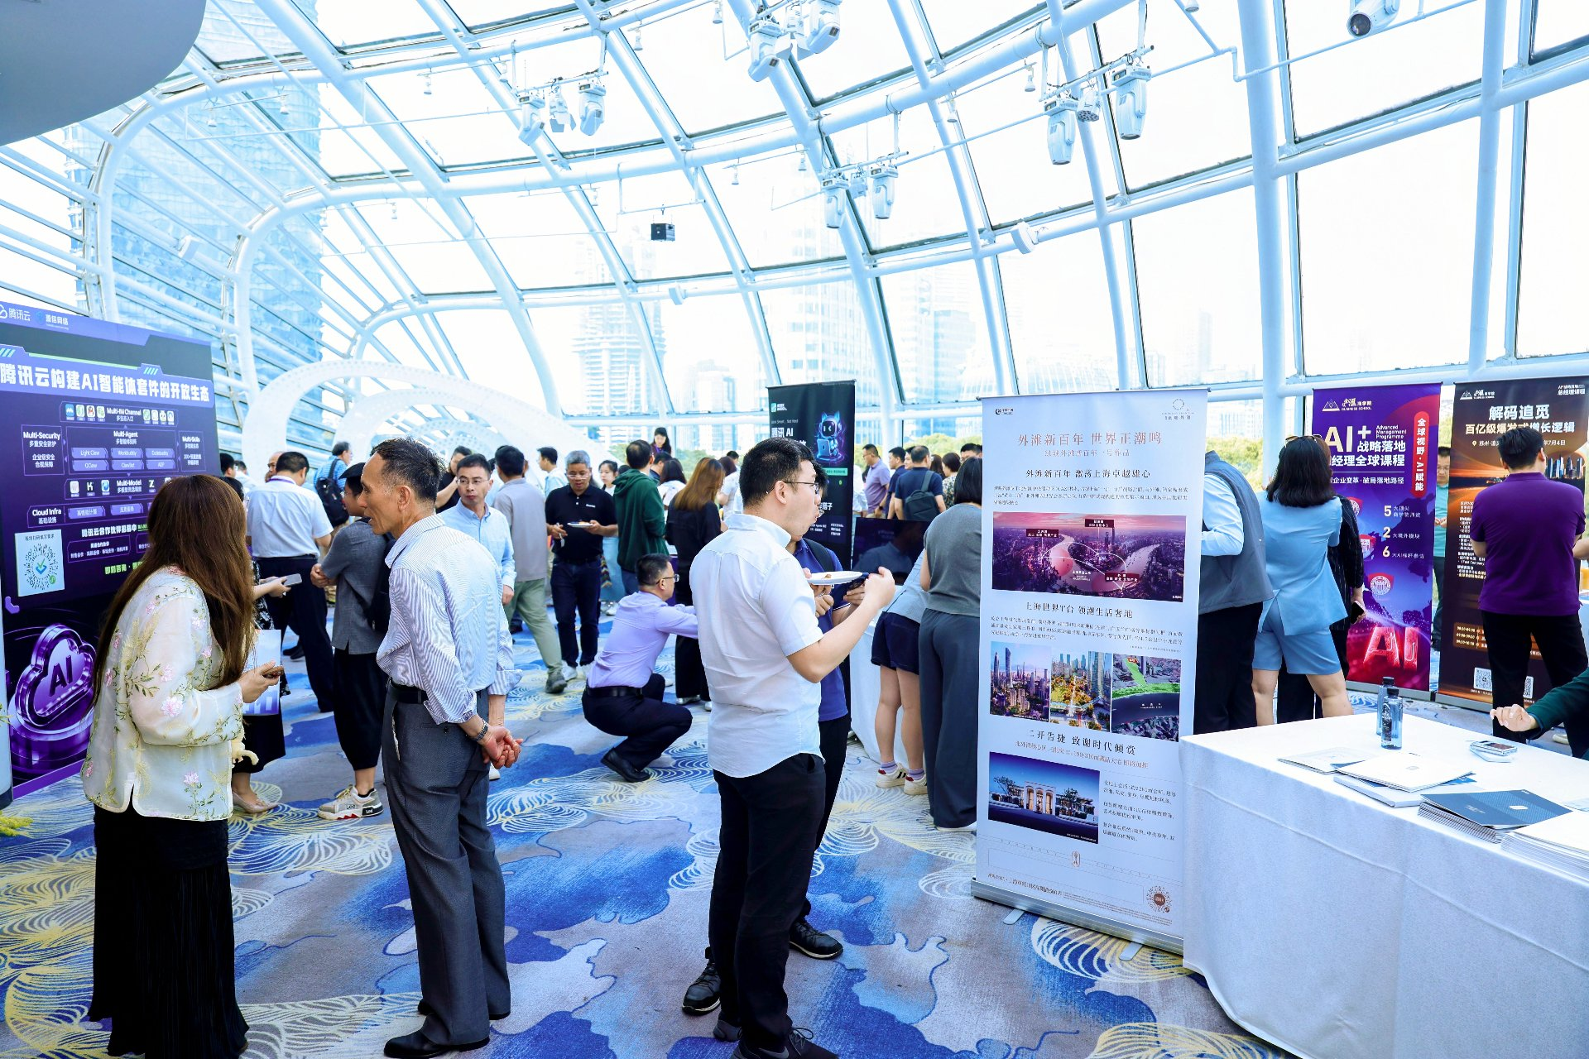
 | 图 10｜场内 AI 主题海报展览交流区，参会嘉宾驻足交流。——兑现 ②主会场权益（展区氛围）。
 | 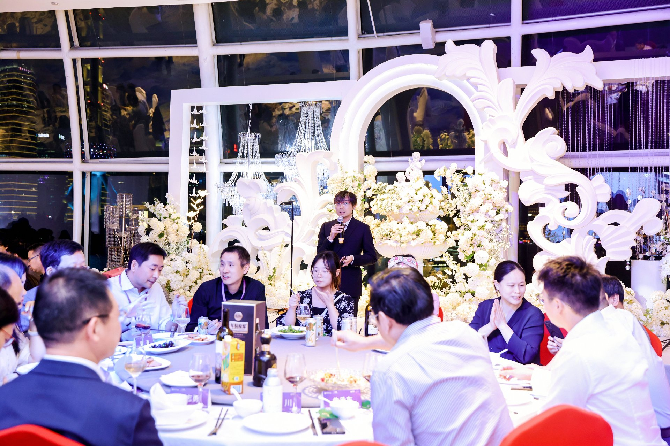
 | 图 11｜「外滩新百年 世界正潮鸣」主题晚宴主持人致辞（花艺拱门 + 上海北外滩夜景）。——兑现 ①晚宴冠名专属权益。
 | 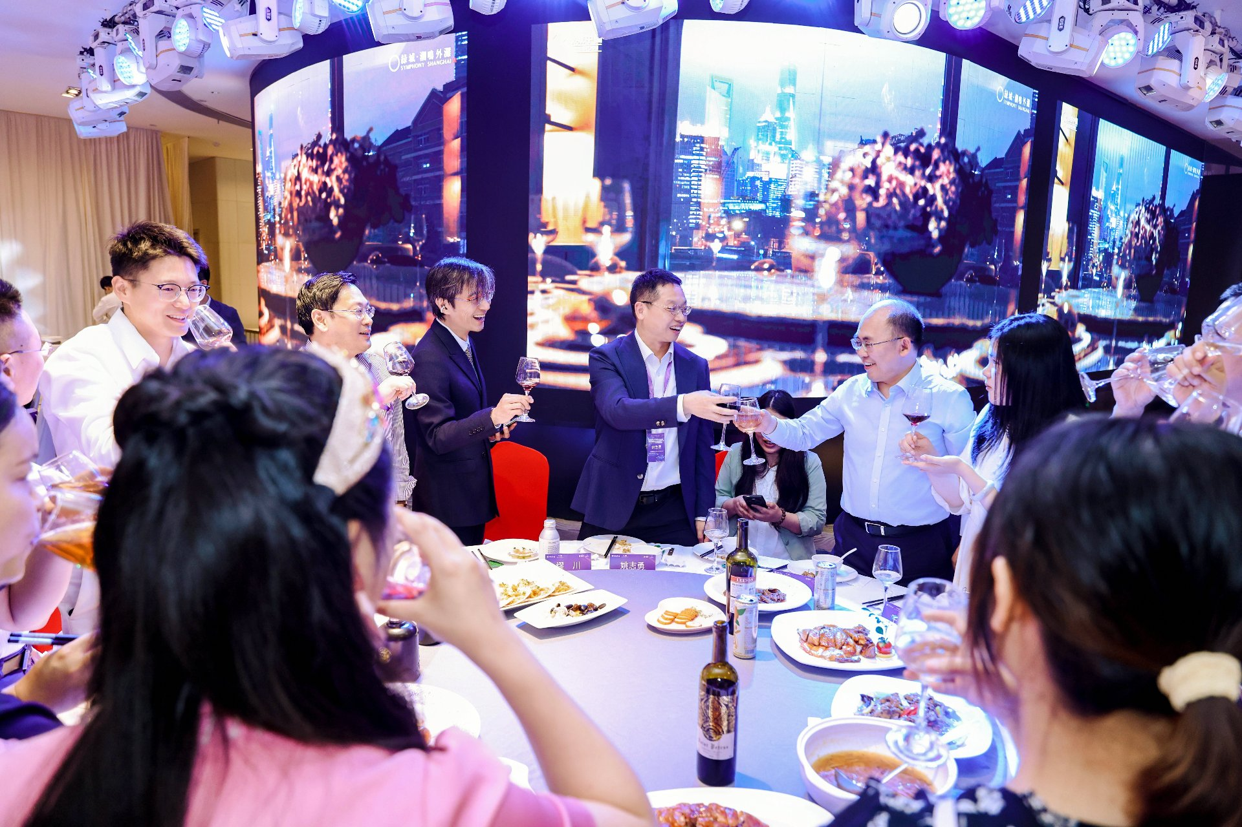
 | 图 12｜「星耀北外滩」AI 领袖定制晚宴现场，嘉宾举杯互动，背景大屏循环播放活动主视觉。——兑现 ①晚宴冠名专属权益。
 | 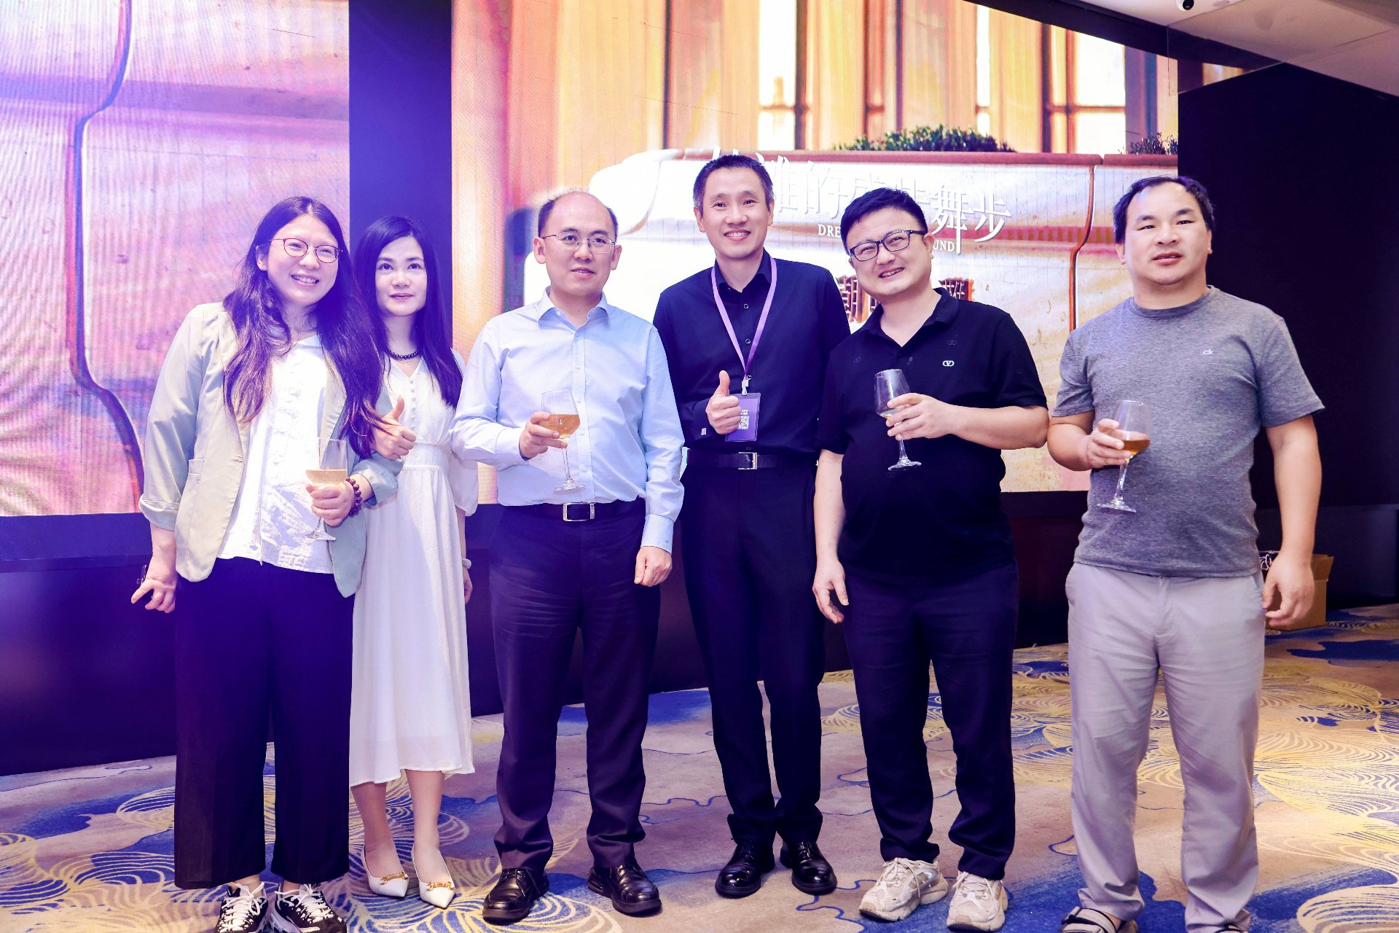
 | 图 13｜晚宴嘉宾合影举杯庆祝（现场「2025」主题标识），气氛热烈。——兑现 ①晚宴冠名专属权益。
 | 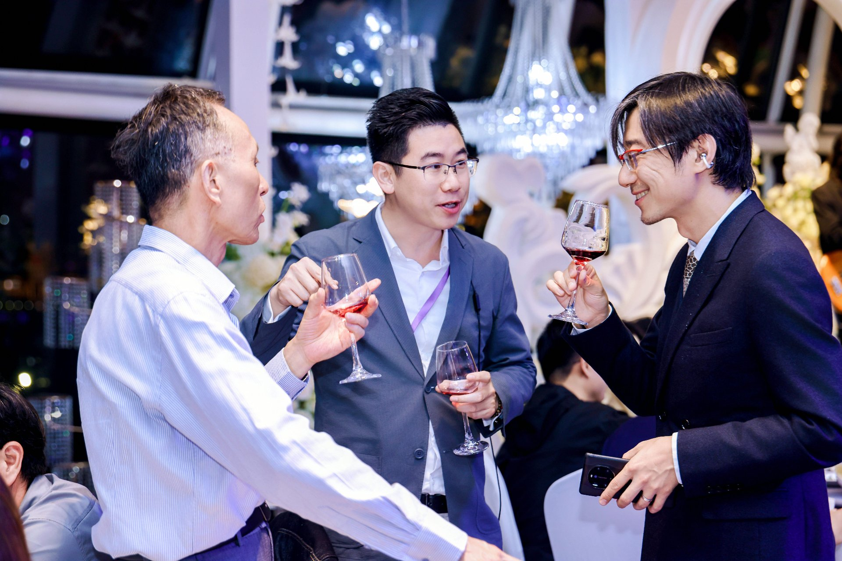
 | 图 14｜三位业界嘉宾席间站立交谈、举杯致意。——兑现 ①晚宴冠名专属权益（高端圈层社交）。
 | 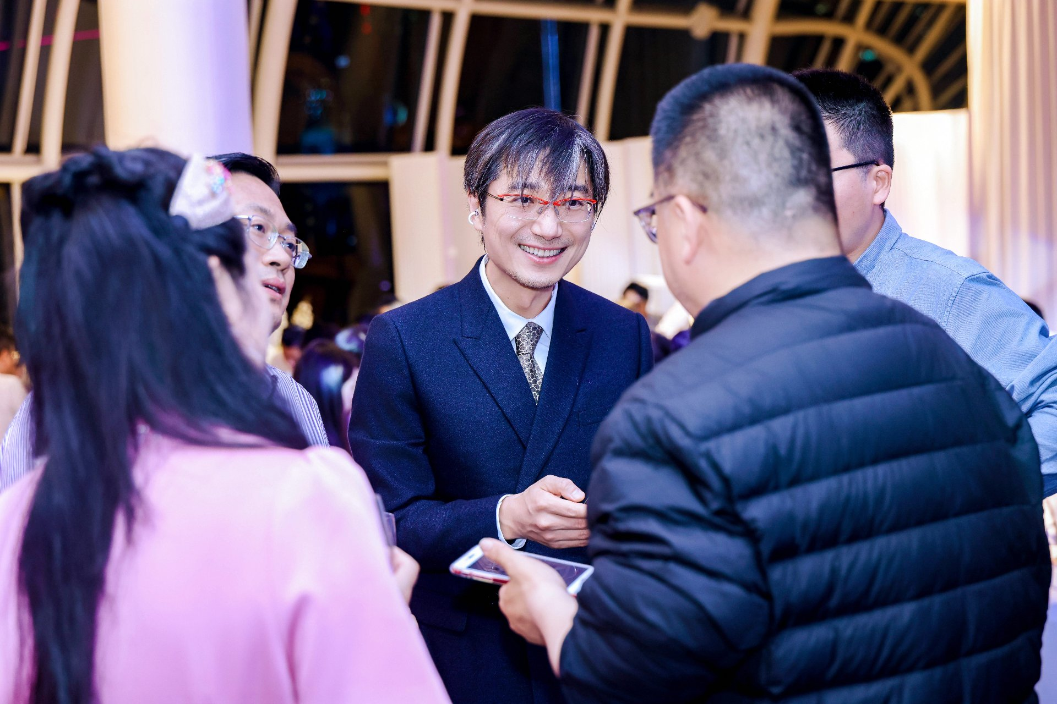
 | 图 15｜嘉宾开怀畅谈，晚宴社交氛围融洽。——兑现 ①晚宴冠名专属权益（高端圈层社交）。
 | 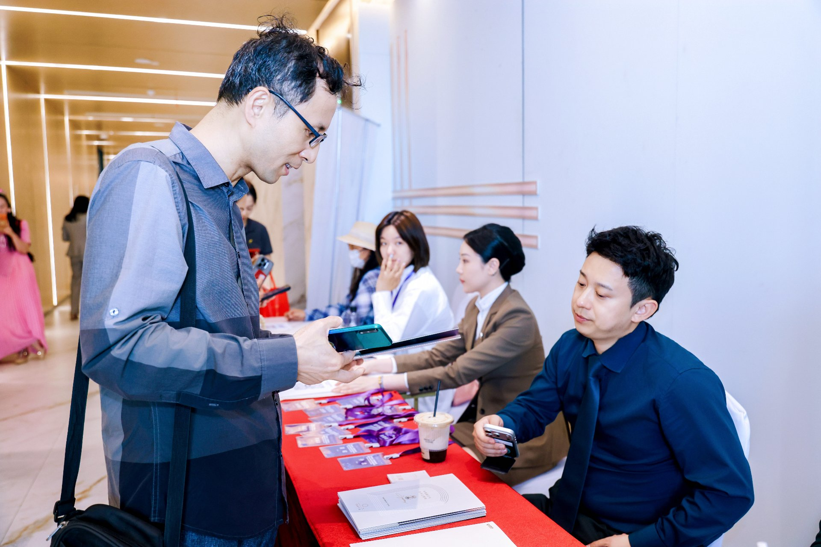
 | 图 16｜签到接待台：红桌布、峰会紫色挂绳与潮鸣物料，嘉宾核验入场。——佐证活动到场与接待执行。
 | 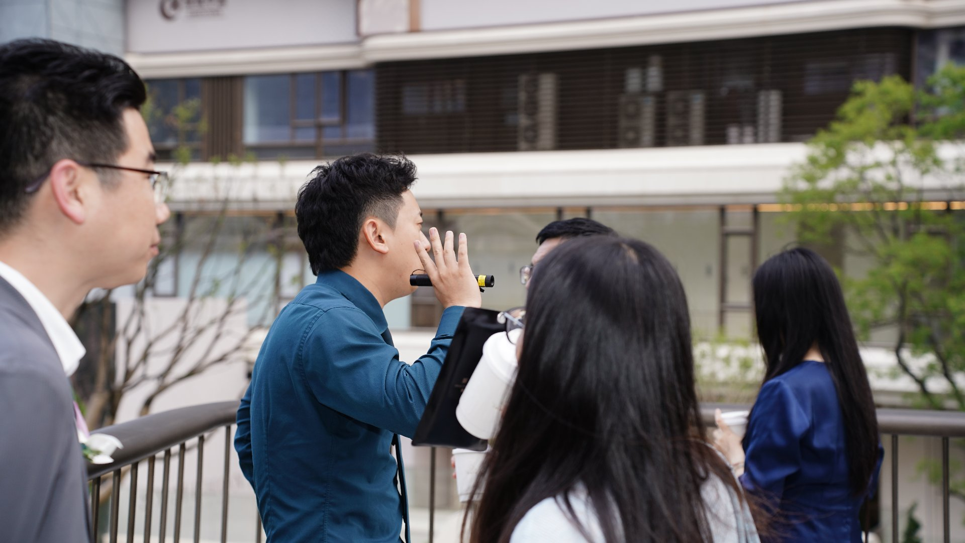
 | 图 17｜专场参观：SYMPHONY 潮鸣外滩示范区户外讲解（楼体可见 SYMPHONY）。——兑现 ③专场项目参观邀约。
 | 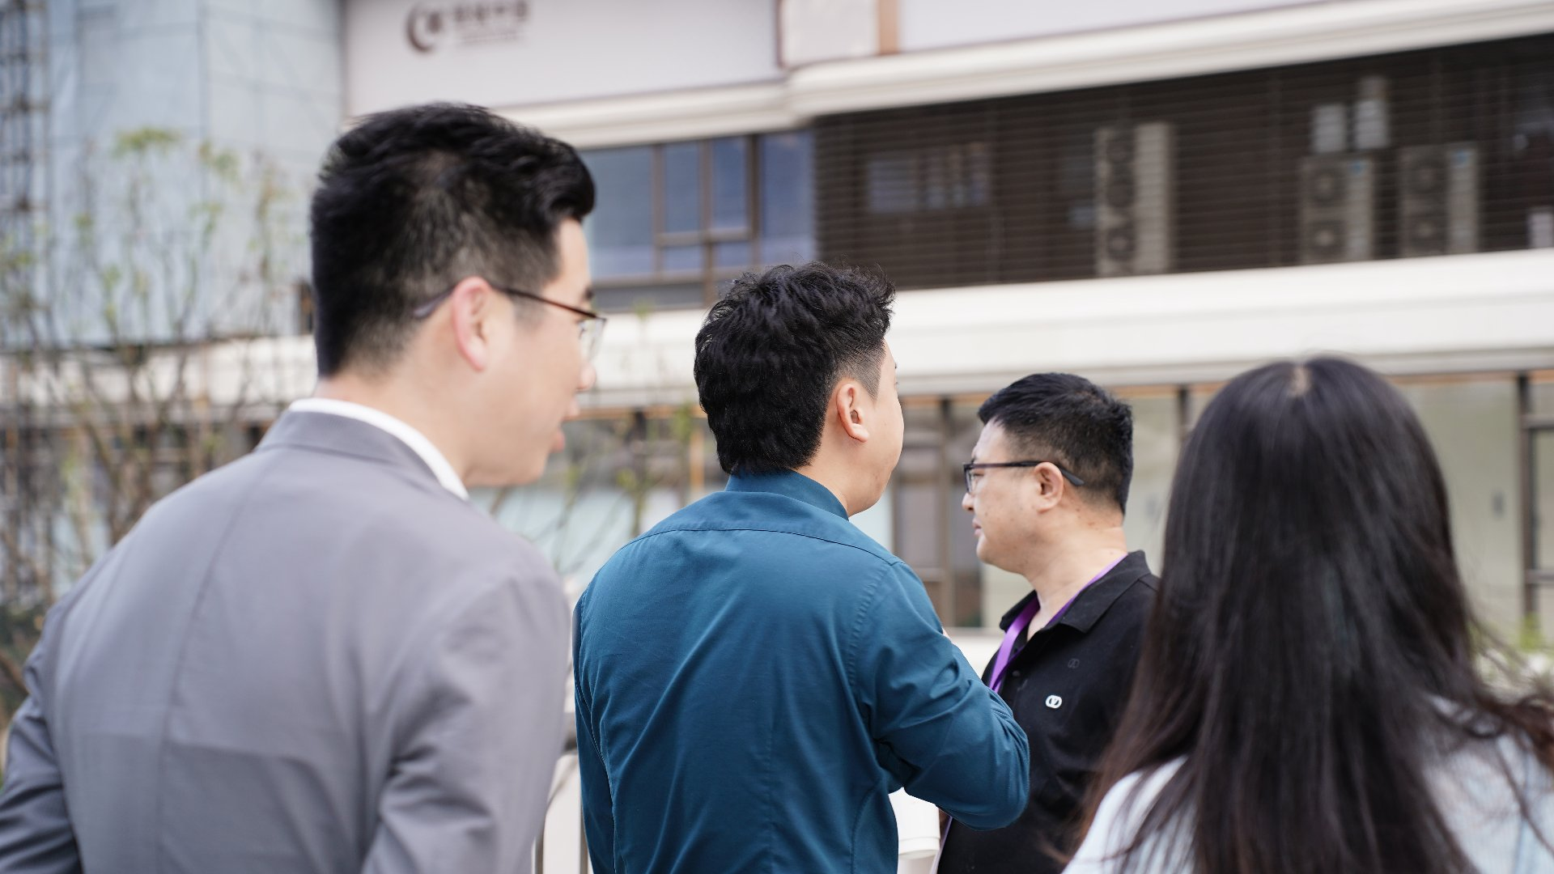
 | 图 18｜专场参观：示范区户外交流，嘉宾佩戴峰会紫色挂绳，楼体可见 SYMPHONY。——兑现 ③专场项目参观邀约。
 | 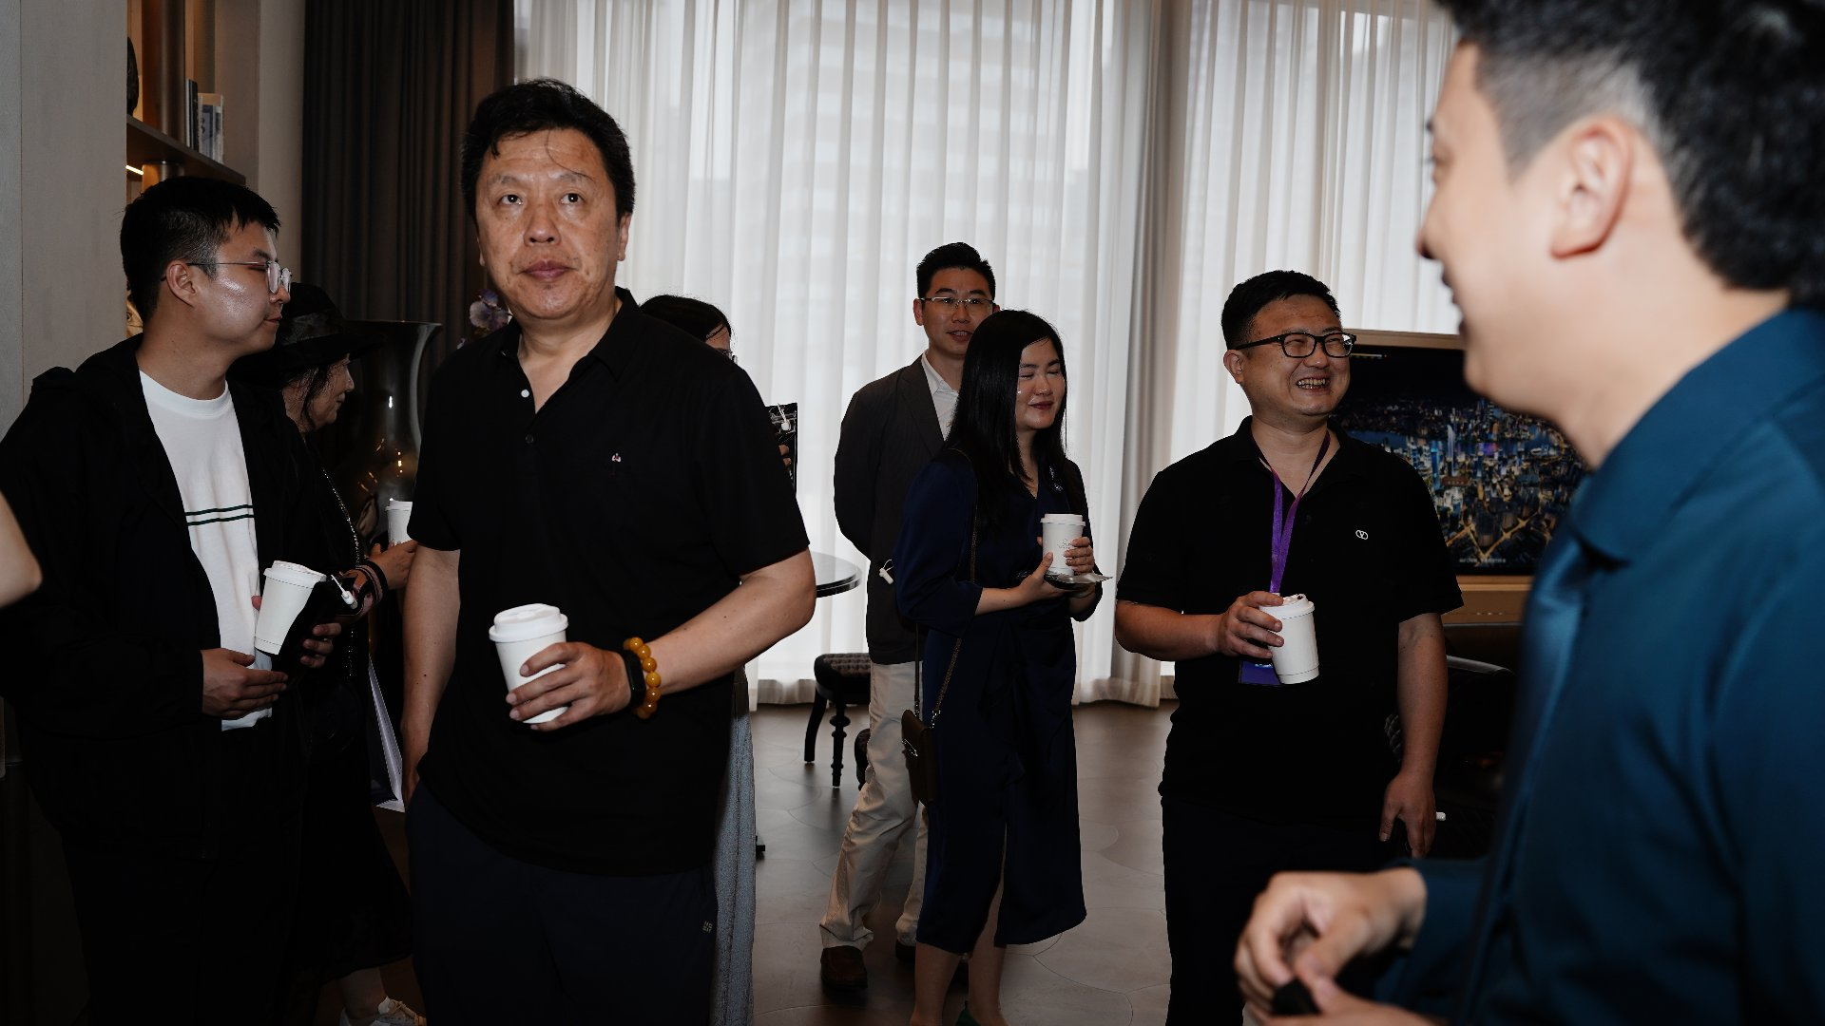
 | 图 19｜专场参观：案场会所/休息区嘉宾围聚交流（手持咖啡，窗外江景画面）。——兑现 ③专场项目参观邀约。
 | 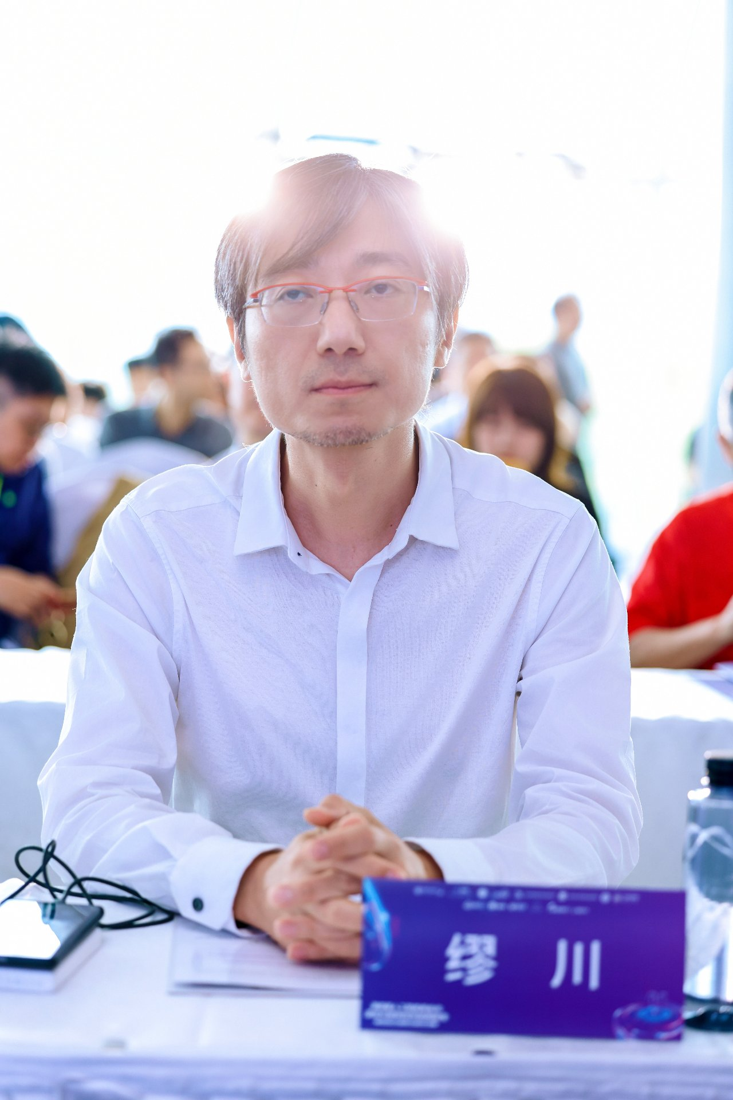
 | 图 20｜嘉宾席「缪川」名牌特写（圆桌席位牌）。——佐证嘉宾规格与定向邀约落地。
 | 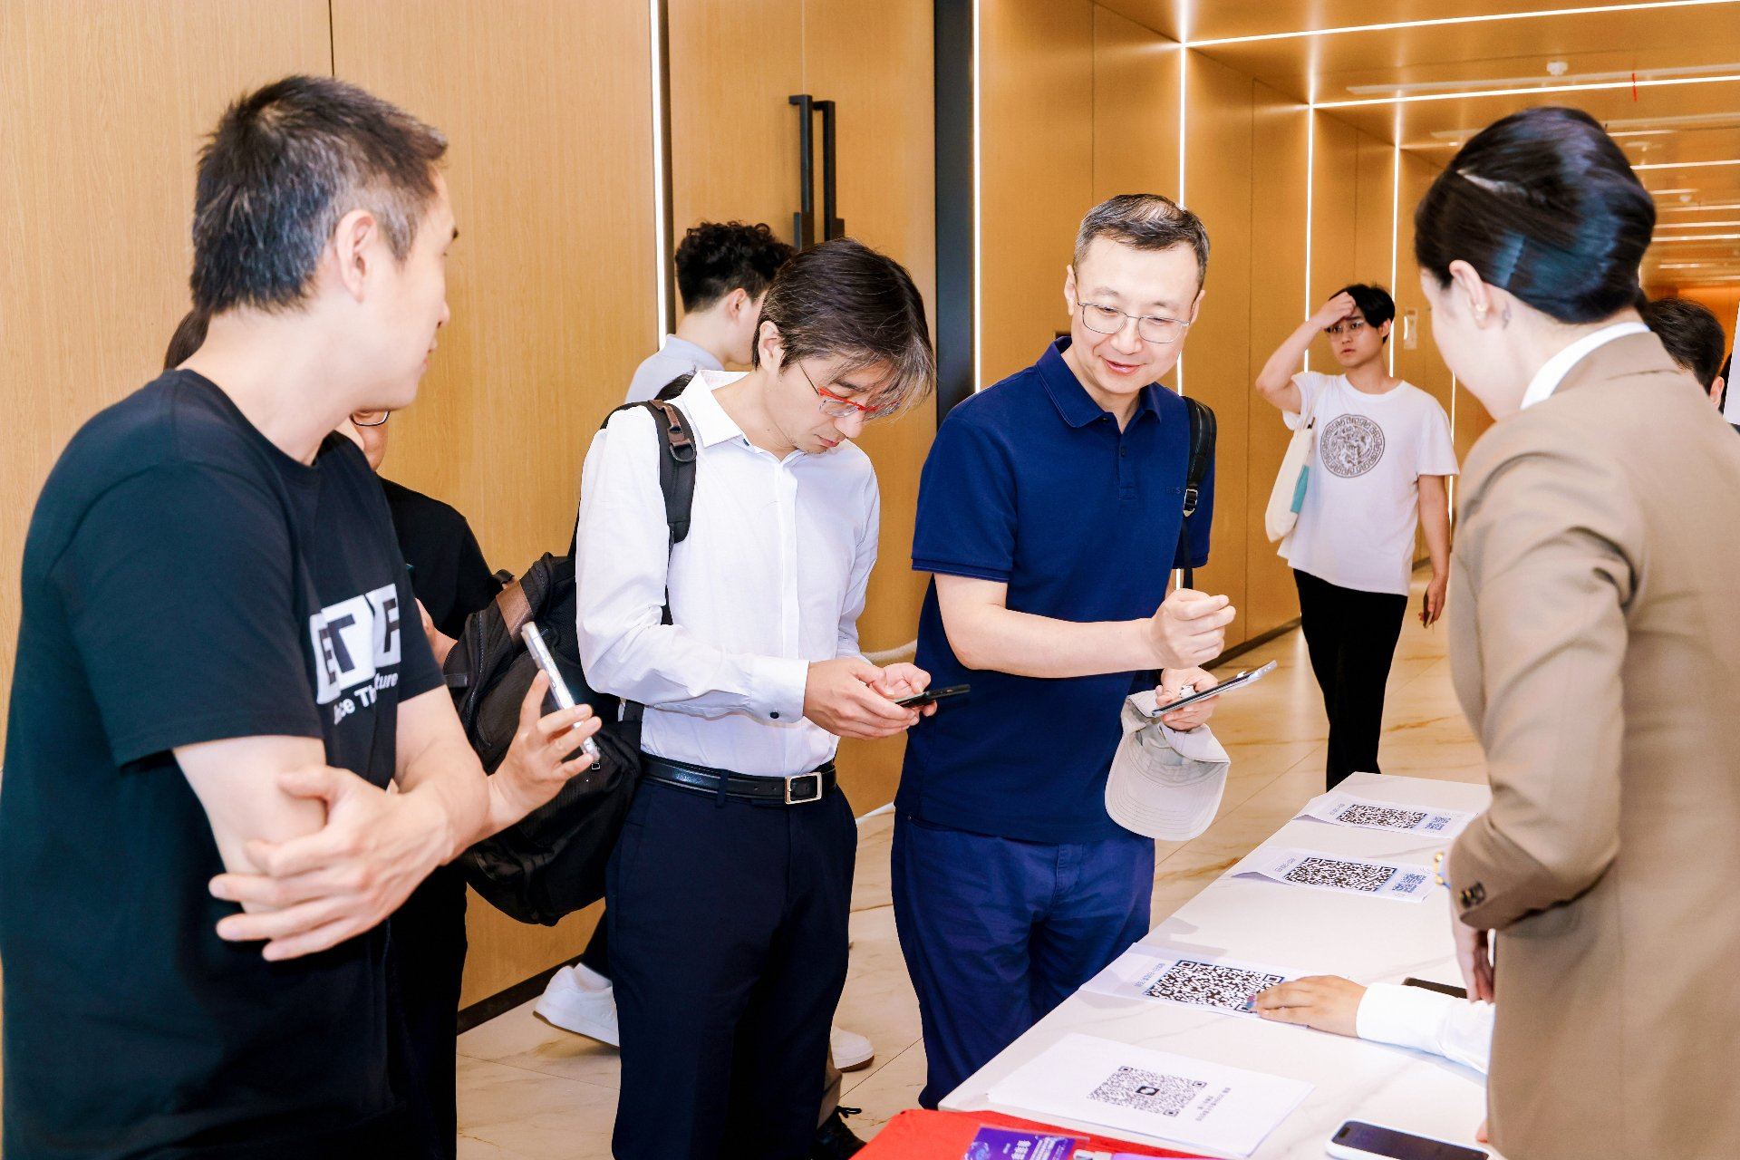
 | 图 21｜签到台二维码展板，嘉宾扫码完成入场登记。——佐证活动到场规模与数字化会务。
 | 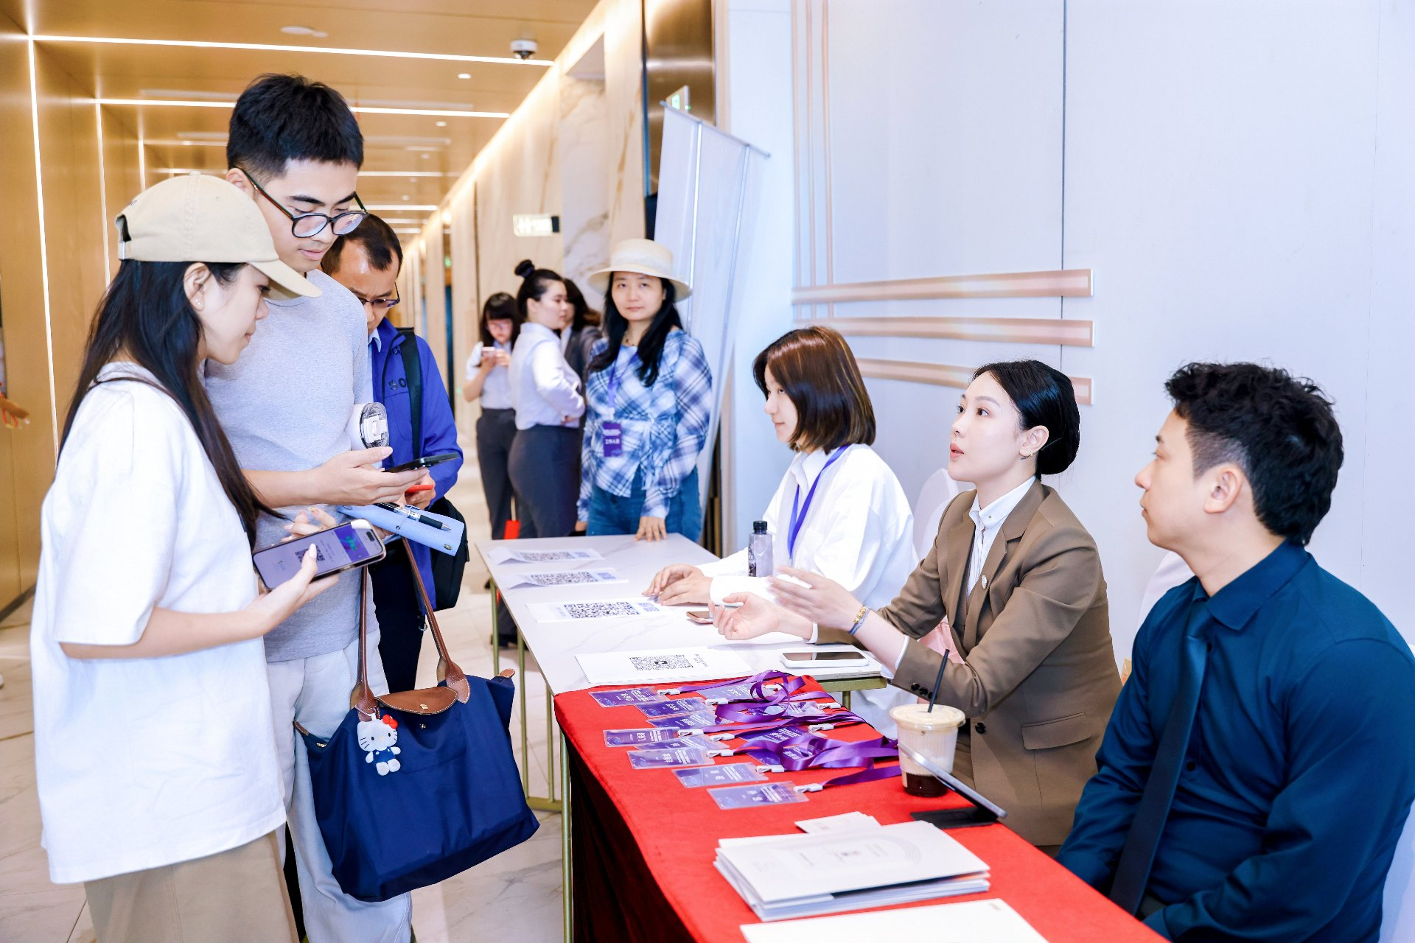
 | 图 22｜签到处接待：红桌布、紫色挂绳与二维码台卡。——佐证活动到场规模。
 | 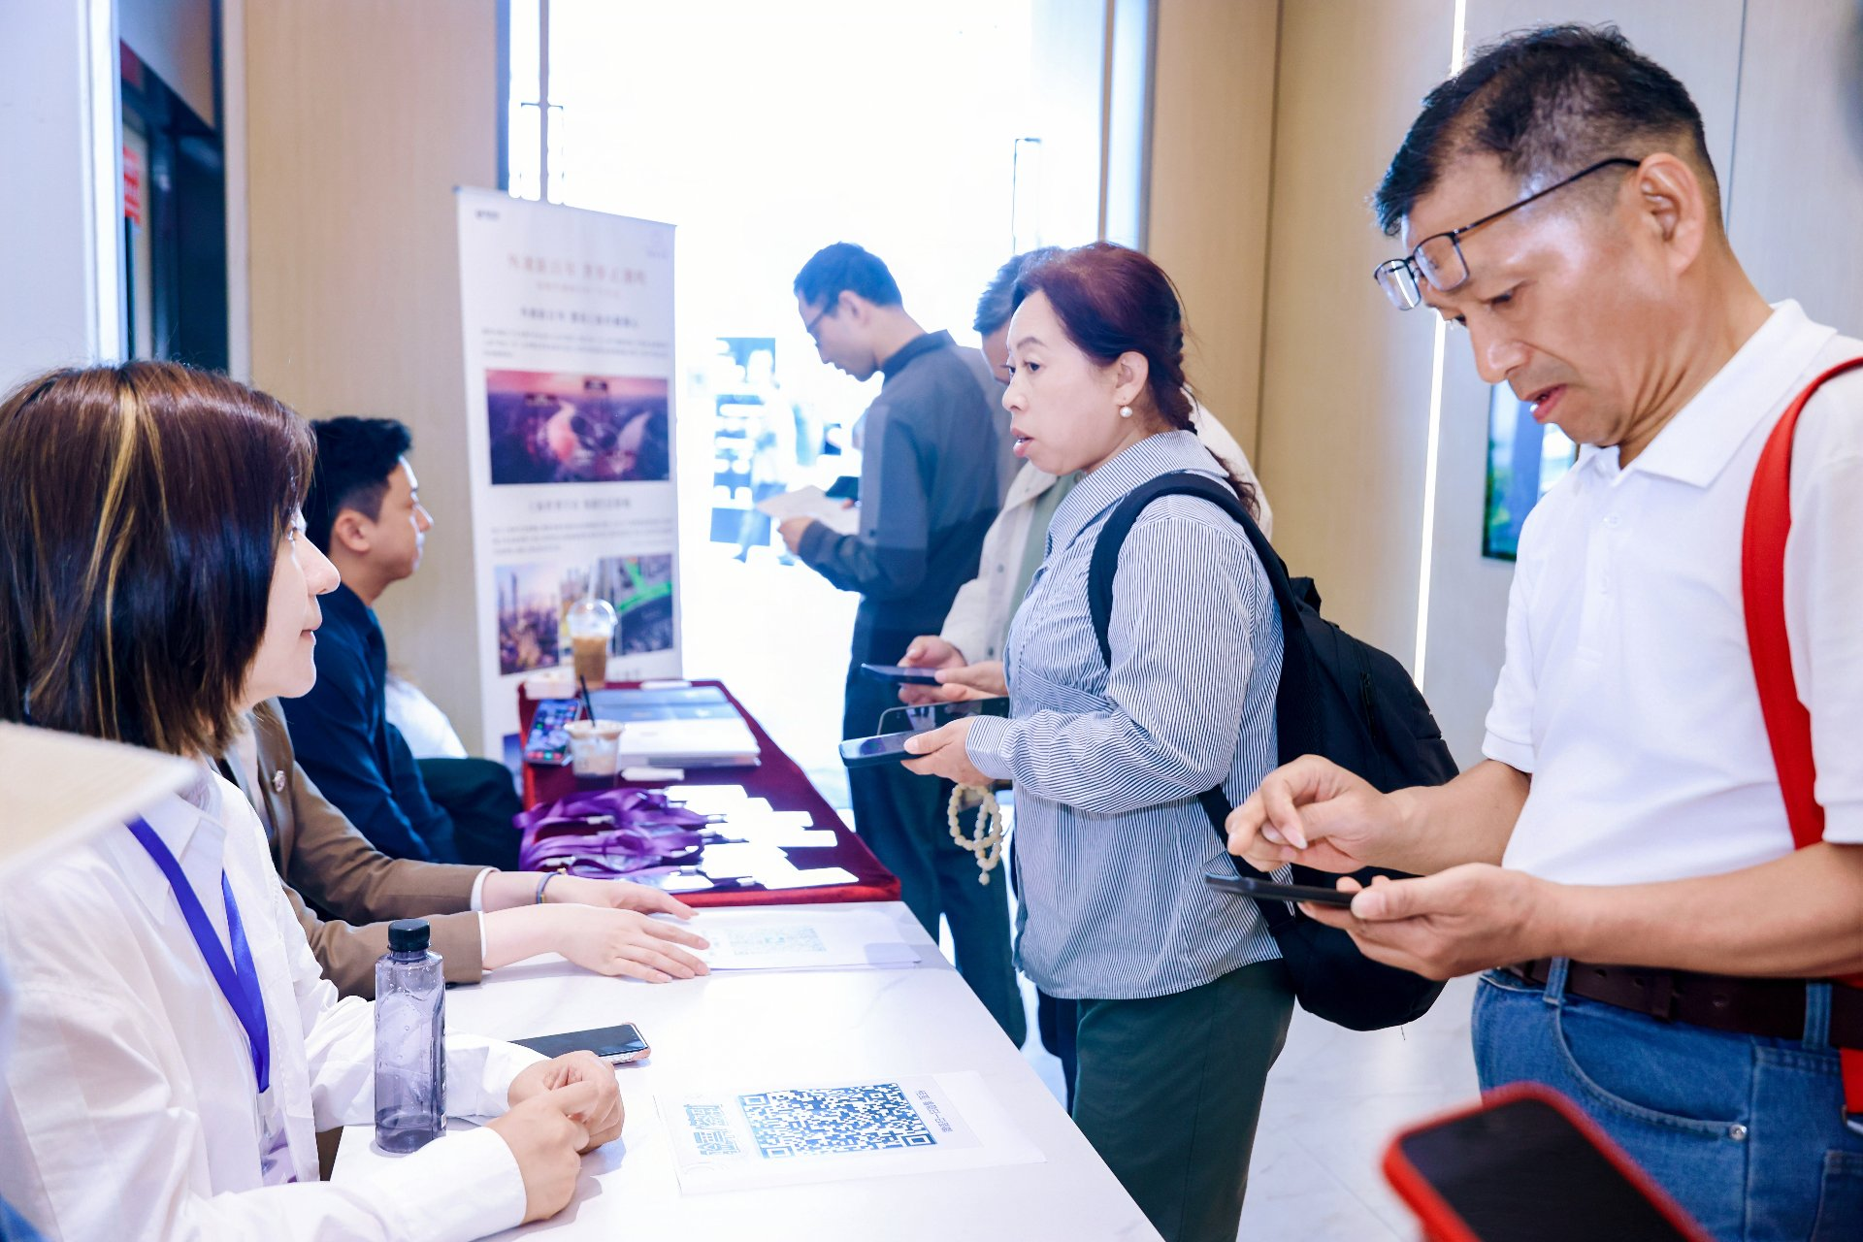
 | 图 23｜签到处「外滩潮鸣」易拉宝，嘉宾扫码核验。——兑现 ②主会场/接待露出。
 | 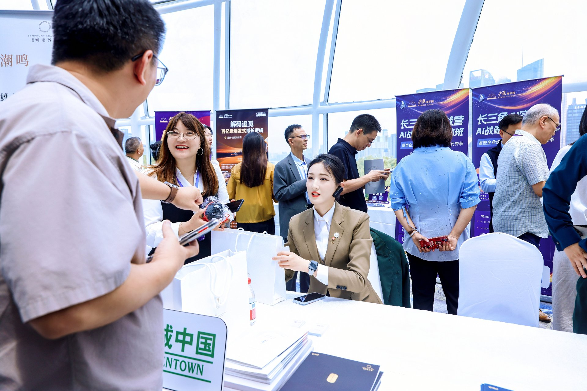
 | 图 24｜接待台「绿城中国 GREENTOWN」台签 +「SYMPHONY SHANGHAI 潮鸣」易拉宝。——兑现 ①②品牌露出。
 | 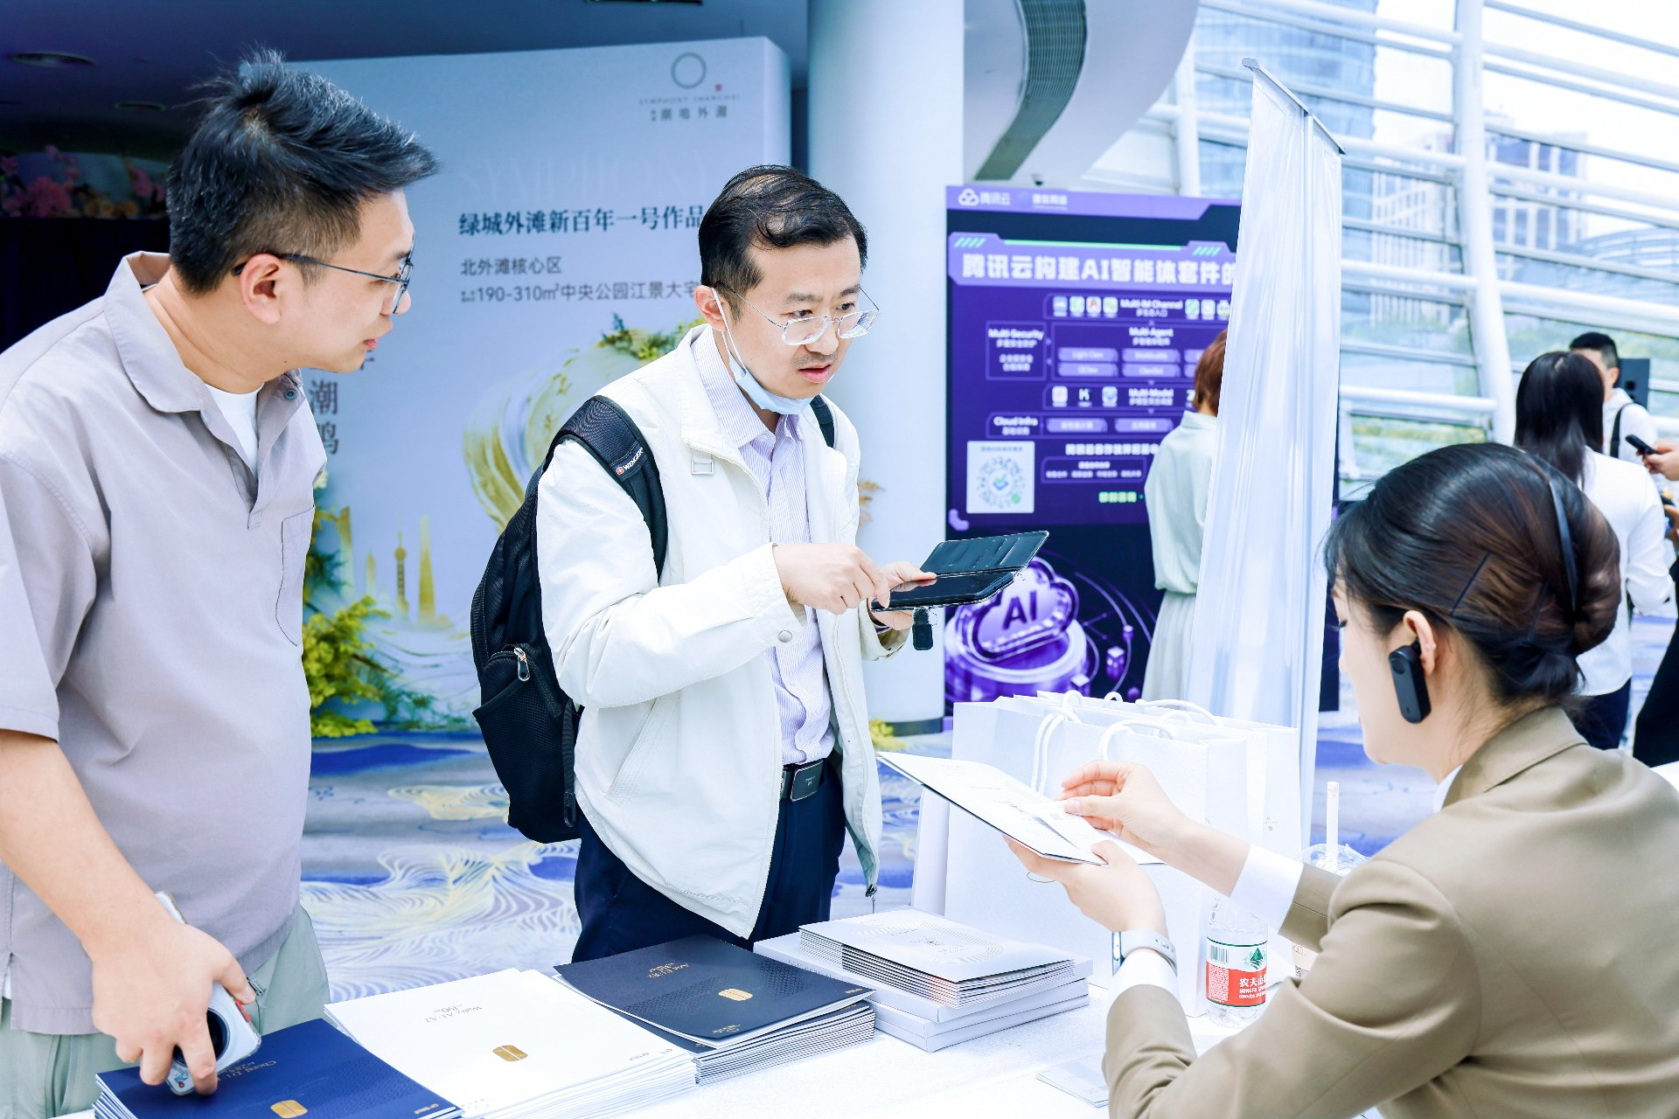
 | 图 25｜接待区主视觉墙「SYMPHONY SHANGHAI | 潮鸣外滩」「中央公园江景大宅」，嘉宾佩戴峰会挂绳。——兑现 ②主会场露出。
 | 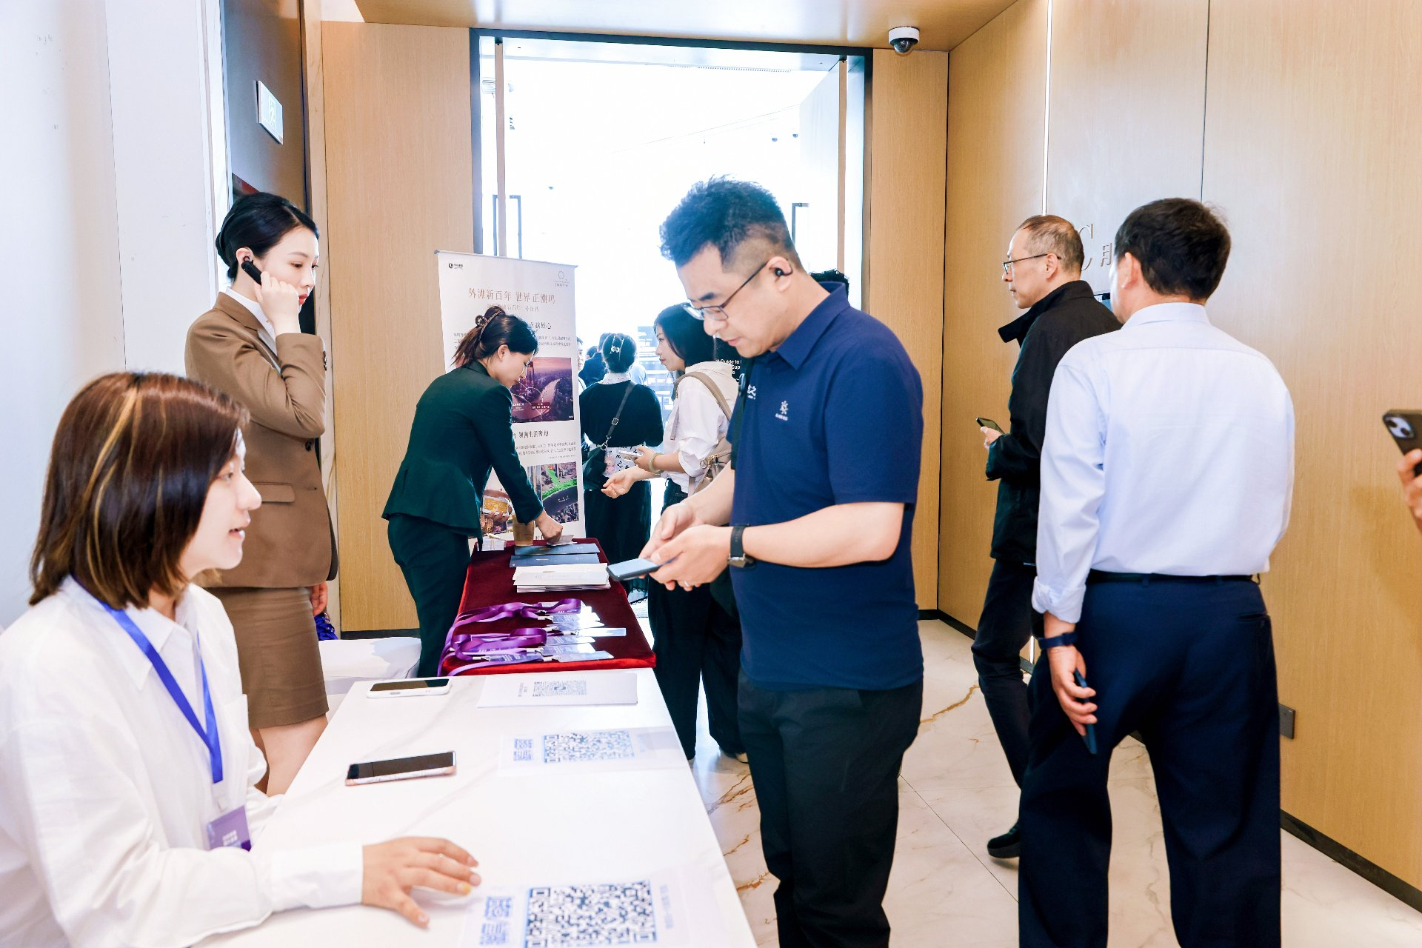
 | 图 26｜签到走廊「外滩新百年 盛世正潮鸣」易拉宝与接待台。——兑现 ②主会场露出。
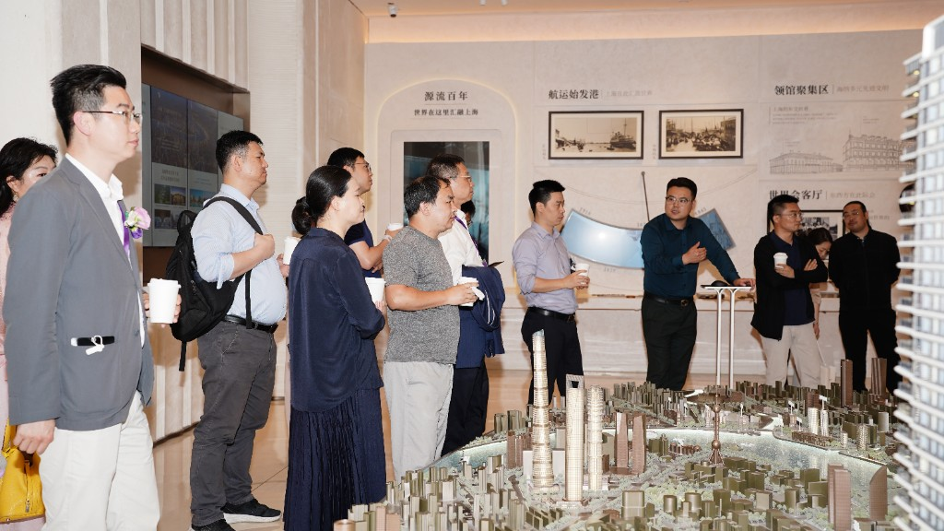
 | 图 27｜专场参观：绿城·潮鸣外滩案场展厅。嘉宾围观上海城市沙盘（墙面「源流百年」「航运始发港」「领馆聚集区」「世博会客厅」）。——兑现 ③专场项目参观邀约。
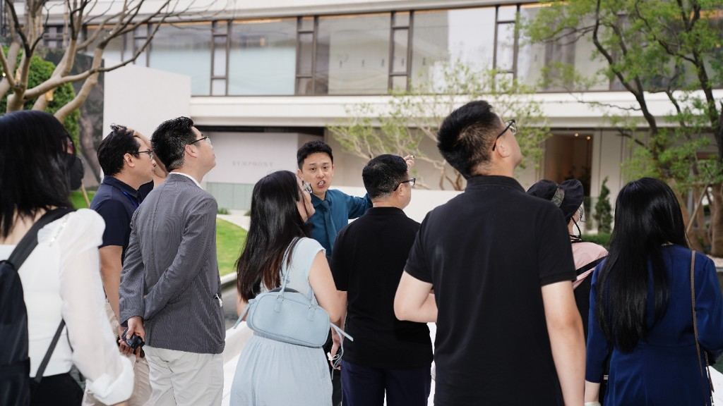
 | 图 28｜专场参观：SYMPHONY 潮鸣外滩示范区户外讲解。现场指引楼体与景观（墙面可见 SYMPHONY）。——兑现 ③专场项目参观邀约。
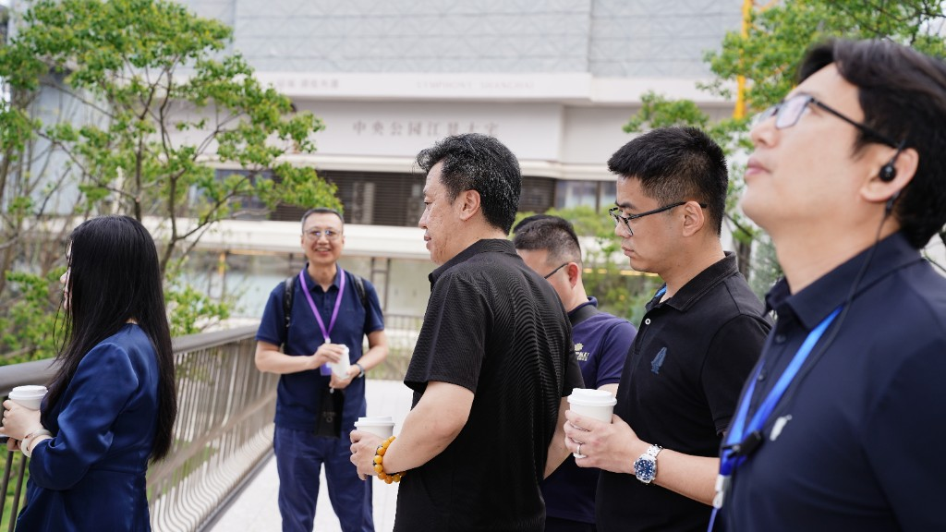
 | 图 29｜专场参观：连廊合影。楼体标识「SYMPHONY SHANGHAI / 中央公园江景大宅」，嘉宾佩戴峰会紫色挂绳。——兑现 ③专场项目参观邀约。
效果评估 | 【露出】主背景板、茶歇桌牌、晚宴大屏、颁授证书、接待台「绿城中国 / 潮鸣」均已核验，字样可辨（见图1–15、图23–26）。 【专场参观】已核验。图17–19、图27–29 为 SYMPHONY 潮鸣外滩案场：展厅沙盘（源流百年 / 航运始发港）、示范区户外讲解、连廊「中央公园江景大宅」。 【营销评估】非常好（☐） 良好（☑） 一般（☐） 较差（☐） 【打包验收】报价单四模块均已兑现。效果良好，符合约定要求。本表不与 2026年3月开盘花束验收混用。

附件 | ①本表现场照片 29 张（图1–15 晚宴/主会场/证书；图16、21–26 签到接待与品牌物料；图17–19、图27–29 专场项目参观；图20 嘉宾席名牌）。②拍立享相册 https://live.pailixiang.com/album/a12523836160（约 425 张）；③全程录像 https://pan.baidu.com/s/1S8cNdqnCR_anuVPD6vlhjg 提取码 8888。④报价单四模块：晚宴冠名、主会场、专场项目参观邀约、宣发配合。⑤费用清单（经办人签字）。本表为单页基础营销验收单，不与开盘花束验收混用。
验收确认 | 执行人/策划负责人 | 胡继刚 13262607888 （主办执行） 签字：____________
 | 营销负责人 | 绿城对接：笪浩 18678408669 营销负责人签字：____________ 日期：____________

